상품제안서
쌤소나이트 EUCLIDE 백팩 | 상품코드: S25259

 |  |  |  |  |  |  | 02-713-8555 | www.synergygift.co.kr
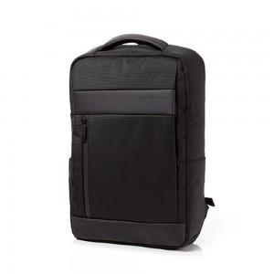

【상세/제작정보】 | 다양한 착장에 매치하기 좋은 심플한 스퀘어 쉐입의 백팩

【인쇄/포장옵션】 | 실크 / 포장불가능

【공급단가】 | 수량 | 10~ | 50~ | 100~ | 300~ | 500~
*VAT별도 | 단가 | 120,000원 | 116,000원 | 112,000원 | 108,000원 | 104,000원

【상품 URL】 | https://www.synergygift.co.kr:443/src/goods_detail.php?gdno=25259

